BILANS KALORYCZNY

BILANS POSIŁKÓW |  |  |  |  |  |  |  | BMI |  |  |  |  | Bolesław I Chrobry Gdybym mógł tak samo bogactwami ocalić tego zacnego rycerza od śmierci, jak mogę jego nieszczęście i niedostatek zaspokoić moimi zasobami, to samą chciwą śmierć obładowałbym bogactwami, ażeby zatrzymać w służbie rycerskiej takiego zucha!
Lp. | Śniadanie | II śniadanie | Obiad | Podwieczorek | Kolacja | Suma |  | DZIENNE ZAPOTRZEBOWANIE KCAL |  | 3017kcal
1. | 637kcal | 425kcal | 1000kcal | 350kcal | 600kcal | 3012kcal |  | BIAŁKO |  | 189g
2. | 637kcal | 425kcal | 1000kcal | 350kcal | 600kcal | 3012kcal |  | TŁUSZCZE |  | 84g
3. | 637kcal | 425kcal | 1000kcal | 350kcal | 600kcal | 3012kcal |  | WĘGLOWODANY |  | 377g
4. | 637kcal | 425kcal | 1000kcal | 350kcal | 600kcal | 3012kcal
5. | 637kcal | 425kcal | 1000kcal | 350kcal | 600kcal | 3012kcal | POLPIOTECH PIOTR KAZIMIERZ BODYCH |  | 1.5
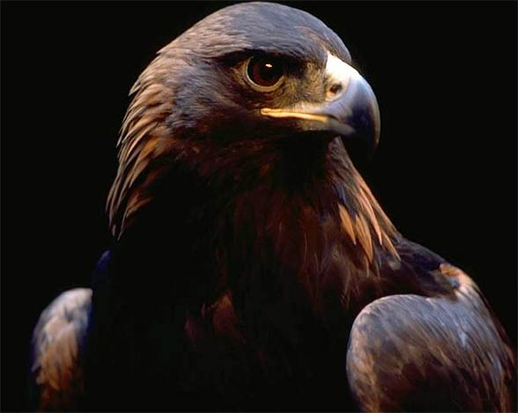
6. | 637kcal | 425kcal | 1000kcal | 350kcal | 600kcal | 3012kcal |  |  | PROPORCJA (+/-)
7. | 637kcal | 425kcal | 1000kcal | 350kcal | 600kcal | 3012kcal |  |  | 0,66 porcja
8. |  |  |  |  |  | kcal |  |  | KCAL | W | T | B
9. |  |  |  |  |  | kcal |  |  | 386kcal | 20.7g | 20.7g | 16.7g
10. |  |  |  |  |  | kcal |  | LISTA POSIŁKÓW (100g)
11. |  |  |  |  |  | kcal |  | NAZWA PRODUKTU | KCAL | W | T | B
12. |  |  |  |  |  | kcal |  | Nasiona siemienia lnianego - Makar | 579kcal | 31 g | 31 g | 25 g
13. |  |  |  |  |  | kcal
14. |  |  |  |  |  | kcal
15. |  |  |  |  |  | kcal |  | POSIŁEK
16. |  |  |  |  |  | kcal |  | NAZWA PRODUKTU | W | T | B | KCAL
17. |  |  |  |  |  | kcal |  |  |  |  |  |  | „Niby zwycięski Chrobry wzmacniasz państwo nasze, Ty, który od nowa polską godność wskrzeszasz, Jak orzeł ponad skałą wzlatujesz i zawsze, To Ty masz rację, Ty na pomoc spieszysz.“
18. |  |  |  |  |  | kcal
19. |  |  |  |  |  | kcal
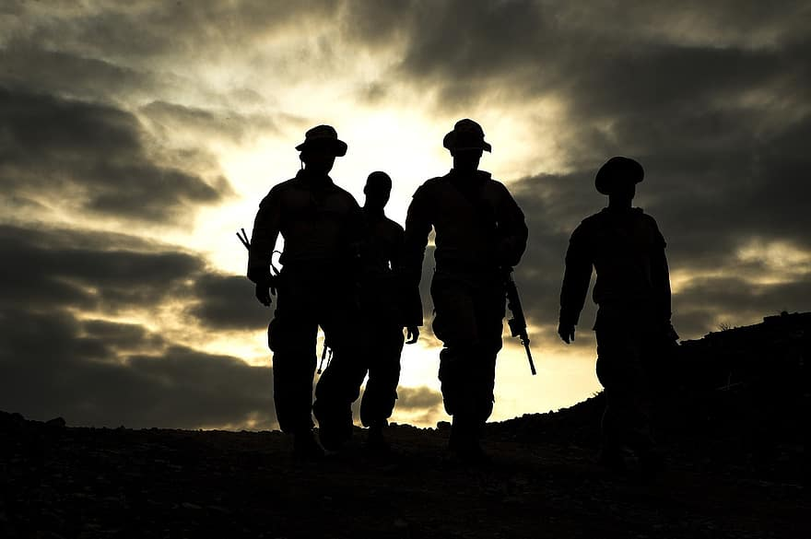
20. |  |  |  |  |  | kcal
21. |  |  |  |  |  | kcal
22. |  |  |  |  |  | kcal
23. |  |  |  |  |  | kcal
24. |  |  |  |  |  | kcal
25. |  |  |  |  |  | kcal
26. |  |  |  |  |  | kcal
27. |  |  |  |  |  | kcal
28. |  |  |  |  |  | kcal |  |  |  |  |  |  | "Bracia nie pozwalają sobie na błądzenie po ciemku."
29. |  |  |  |  |  | kcal
30. |  |  |  |  |  | kcal
31. |  |  |  |  |  | kcal |  | SUMA | 0.0g | 0.0g | 0.0g | kcal
"Dwa najważniejsze dni w życiu to ten, w którym się urodziłeś i ten, kiedy zrozumiesz, dlaczego się urodziłeś." Mark Twain |  |  |  |  |  |  |  | "Nic nie może powstrzymać mnie od kochania mojego brata" Brandy Norwood

 |  |  |  |  |  |  |  |  |  |  |  |  | "Jeśli ktoś chce być orłem, nie może latać z kaczkami.“

BÓG, HONOR, OJCZYZNA!

JEDNOŚĆ, LOJALNOŚĆ, BRATERSTWO!

AUTOR: Piotr Kazimierz Bodych |  |  |  | DATA: 13.07.2022 r.

PODSUMOWANIE
MIESIĘCZNE PODSUMOWANIE MAKROSKŁADNIKÓW:
PODSUMOWANIE |  |  |  |  | DZIENNE ZAPOTRZEBOWANIE KALORYCZNE | 3017kcal
WĘGLOWODANY | 3687.6g | 70.0%
TŁUSZCZE | 1059.8g | 45.2%
BIAŁKO | 939.9g | 17.8% |  |  | BIAŁKO | 189g
SUMA KCAL | 21084kcal
 |  |  |  |  | TŁUSZCZE | 84g
PODSUMOWANIE KCAL
SUMA KCAL | 21084.0g |  |  |  | WĘGLOWODANY | 377g
ILOŚĆ DNI | 7 dni
SUMA BILANSU | 3012kcal

PODSUMOWANIE MAKRO |  |  | SUMA | PROP. %
WĘGLOWODANY | 3687.6g | 7 dni | 526.8g | 70.0%
TŁUSZCZE | 1059.8g | 7 dni | 151.4g | 45.2%
BIAŁKO | 939.9g | 7 dni | 134.3g | 17.8%
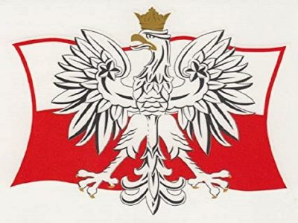
 |  |  |  |  | Jan Paweł II - Karol Wojtyła
Marszałek Józef Piłsudski
 |  |  |  |  | Starajmy się tak postępować i tak żyć, by nikomu w naszej Ojczyźnie nie brakło dachu nad głową i chleba na stole, by nikt nie czuł się samotny, pozostawiony bez opieki. Nie chciejcie Ojczyzny, która was nic nie kosztuje.
Polskę, być może, czekają i ciężkie przeżycia. Podczas kryzysów – powtarzam – strzeżcie się agentur. Idźcie swoją drogą, służąc jedynie Polsce, miłując tylko Polskę i nienawidząc tych, co służą obcym.

Jednym z przekleństw naszego życia, jednym z przekleństw naszego budownictwa państwowego jest to, żeśmy się podzielili na kilka rodzajów Polaków, że mówimy jednym polskim językiem, a inaczej nawet słowa polskie rozumiemy, żeśmy wychowali wśród siebie Polaków różnych gatunków… |  |  |  |  | Ojczyzna jest naszą matką ziemską. Polska jest matką szczególną. Niełatwe są jej dzieje, zwłaszcza na przestrzeni ostatnich stuleci. Jest matką, która wiele przecierpiała i wciąż na nowo cierpi. Dlatego też ma prawo do miłości szczególnej.

BÓG, HONOR, OJCZYZNA!

JEDNOŚĆ, LOJALNOŚĆ, BRATERSTWO!

AUTOR: Piotr Kazimierz Bodych |  |  |  | DATA: 13.07.2022 r.

